前提1
2024-05-16
 | 前提1.H2-consolenにてT_MEMBERテーブルをrun

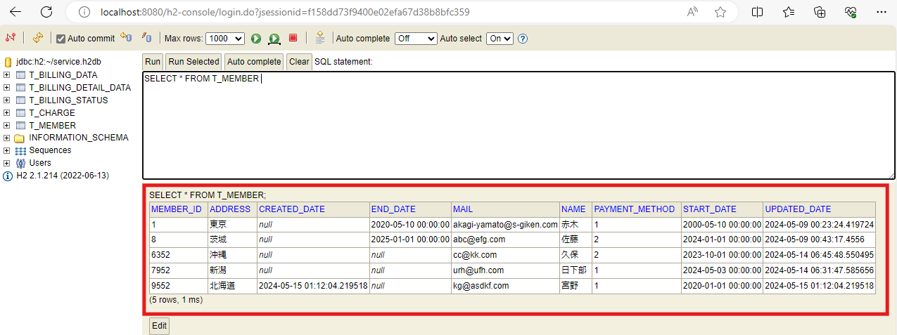

前提1. T_MEMBERテーブルにデータが存在すること

前提2
2024-05-16
 | 前提2.H2-consolenにてT_CHARGEテーブルをrun

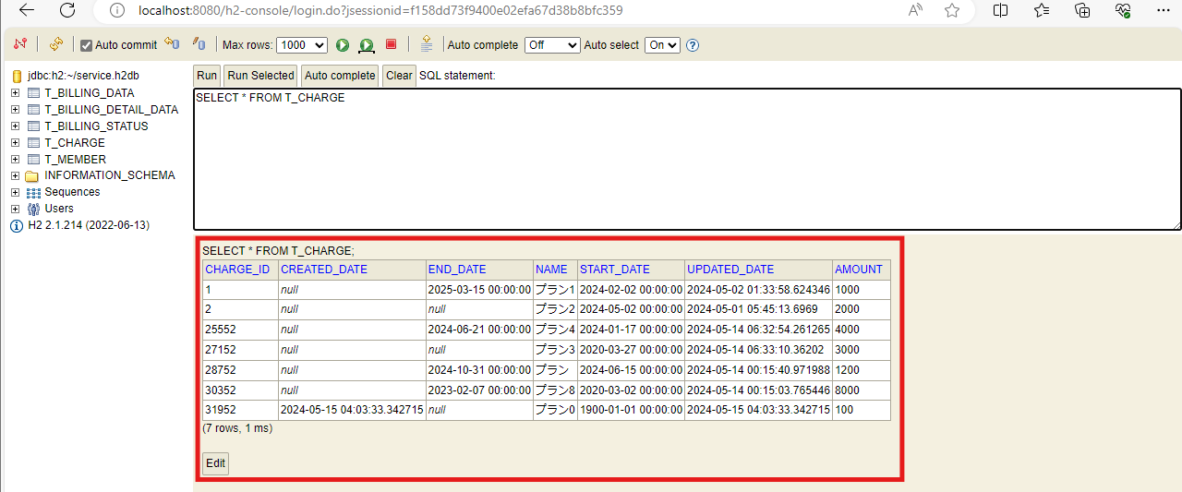

前提2. T_CHARGEテーブルにデータが存在すること

ケース1
2024-05-16
 | 1.料金情報、加入者情報どちらにも有効な日付を入力

1-1.ログが表示されること

1-2.入力された日付に該当する請求ステータス情報の追加件数が表示されていること

1-3.入力された日付に該当する請求データ情報の追加件数が表示されていること

1-4.入力された日付に該当する請求明細情報の追加件数が表示されていること

ケース2
2024-05-16
 | 2.H2-consolenにてT_BILLING_STATUSテーブルをrun

2.billing_ymに入力された日付データとis_commitedにfalseが入力されたレコードが追加されていること

ケース3
2024-05-16
 | 3.H2-consolenにてT_BILLING_DATAテーブルをrun

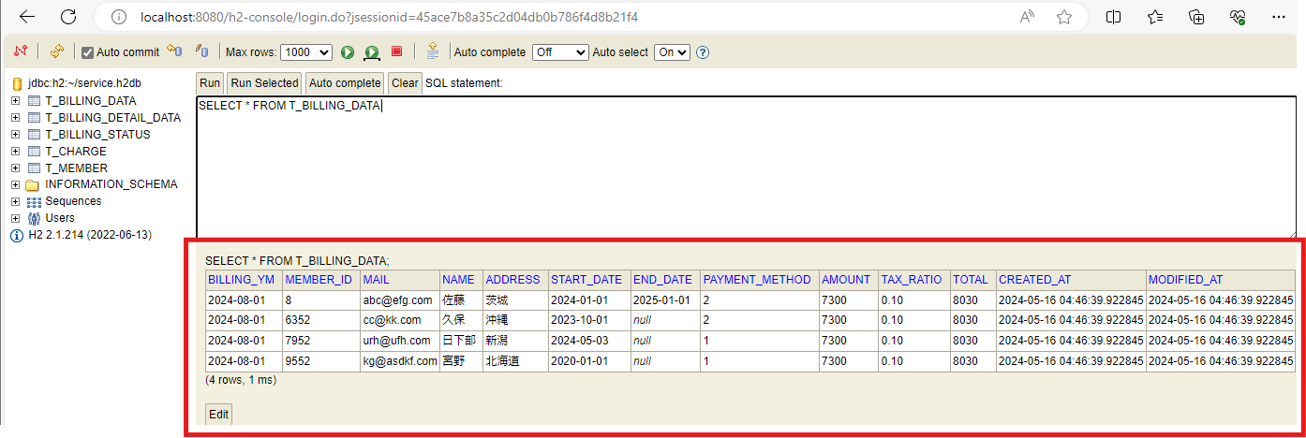

3.入力された日付に該当する加入者情報、料金情報の合計金額のレコードがログに表示された件数と同じ件数追加されていること

ケース4
2024-05-16
 | 4.H2-consolenにてT_BILLING_DETAIL_DATAテーブルをrun

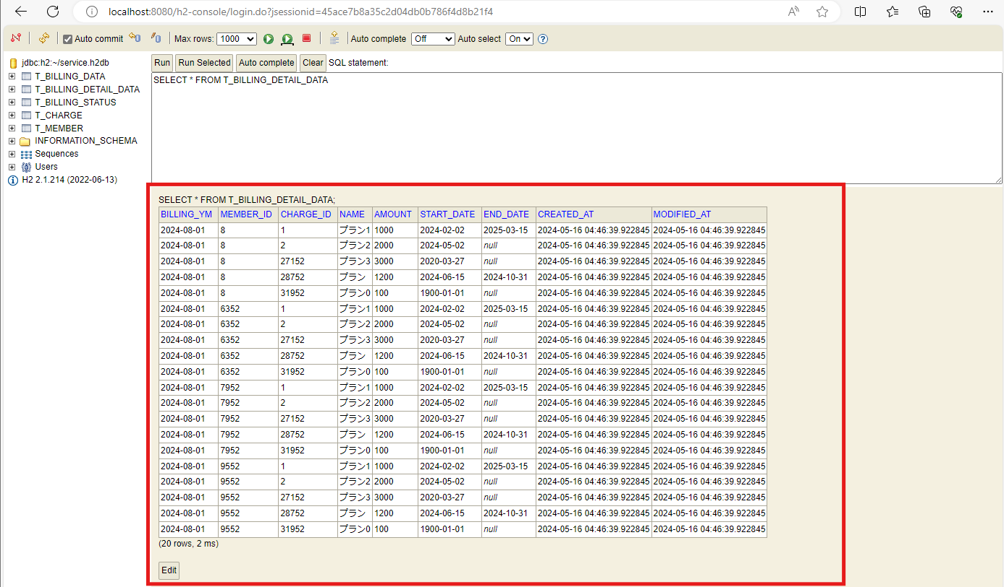

4.入力された日付に該当する加入者ID、料金情報のレコードがログに表示された件数と同じ件数追加されていること

ケース5
2024-05-16
 | 5.2つ以上の値の入力

5.エラーメッセージが表示され、プログラムが終了されること

ケース6
2024-05-16
 | 6.6文字以外の入力

6.エラーメッセージが表示され、プログラムが終了されること

ケース7
2024-05-16
 | 7.数値以外の文字の入力

7.エラーメッセージが表示され、プログラムが終了されること

ケース8
2024-05-16
 | 8.入力が１月から12月の範囲でなかったとき

8.エラーメッセージが表示され、プログラムが終了されること

ケース9
2024-05-16
 | 9.加入者情報が有効でない日付の入力

9.請求データ情報を追加する際に０件だった場合、エラーメッセージが表示され、プログラムが終了されること

ケース10
2024-05-16
 | 10.料金情報が有効でない日付の入力

10.請求データ情報を追加する際に０件だった場合、エラーメッセージが表示され、プログラムが終了されること

